Hoja1
 |  | Varicacion de C |  | En el Primal |  | Curva de Oferta

Ejempl0:
 | Max: | Z = | 4 X1 + 3 X2

 |  | X1 | <= | 6
 |  | X1 + X2 | <= | 8
 |  | X1 + 2X2 | <= | 12

 |  |  | Cj | 4 | 3 | 0 | 0 | 0 | b/a
 | Ck | Xk | Bx | A1 | A2 | A3 | A4 | A5
 | 0 | X3 | 6 | 1 | 0 | 1 | 0 | 0 | 6
 | 0 | X4 | 8 | 1 | 1 | 0 | 1 | 0 | 8
 | 0 | X5 | 12 | 1 | 2 | 0 | 0 | 1 | 12
 | Z = | 0 |  | -4 | -3 | 0 | 0 | 0 | Zj-Cj
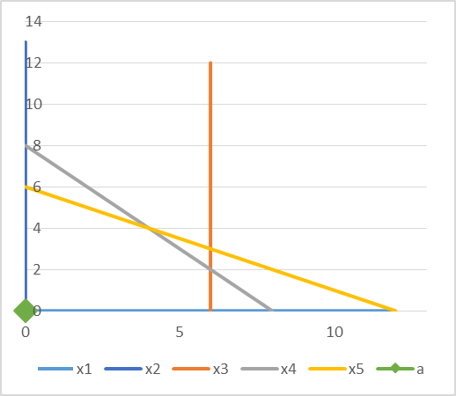

 |  |  |  |  |  |  |  | x1= | 0
 |  |  |  |  |  |  |  | x2= | 0
 |  |  |  |  |  |  |  | x3= | 6
 |  |  |  |  |  |  |  | x4= | 8
 |  |  |  |  |  |  |  | x5= | 12

 |  |  | Cj | 4 | 3 | 0 | 0 | 0 | b/a
 | Ck | Xk | Bx | A1 | A2 | A3 | A4 | A5
 | 4 | X1 | 6 | 1 | 0 | 1 | 0 | 0 | #DIV/0!
 | 0 | X4 | 2 | 0 | 1 | -1 | 1 | 0 | 2
 | 0 | X5 | 6 | 0 | 2 | -1 | 0 | 1 | 3
 | Z = | 24 |  | 0 | -3 | 4 | 0 | 0 | Zj-Cj
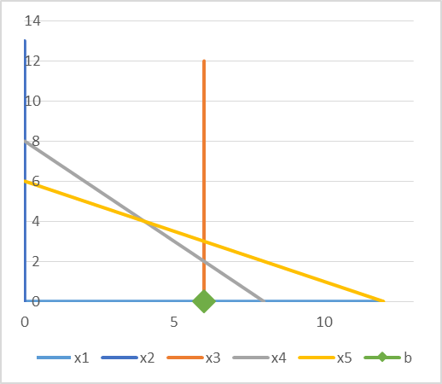

 |  |  |  |  |  |  | x1= | 6
 |  |  |  |  |  |  | x2= | 0
 |  |  |  |  |  |  | x3= | 0
 |  |  |  |  |  |  | x4= | 2
 |  |  |  |  |  |  | x5= | 6

 | Tabla Optima del Primal:
 |  |  | Cj | 4 | 3 | 0 | 0 | 0 | b/a
 | Ck | Xk | Bx | A1 | A2 | A3 | A4 | A5
 | 4 | X1 | 6 | 1 | 0 | 1 | 0 | 0
 | 3 | X2 | 2 | 0 | 1 | -1 | 1 | 0
 | 0 | X5 | 2 | 0 | 0 | 1 | -2 | 1
 | Z = | 30 |  | 0 | 0 | 1 | 3 | 0 | Zj-Cj

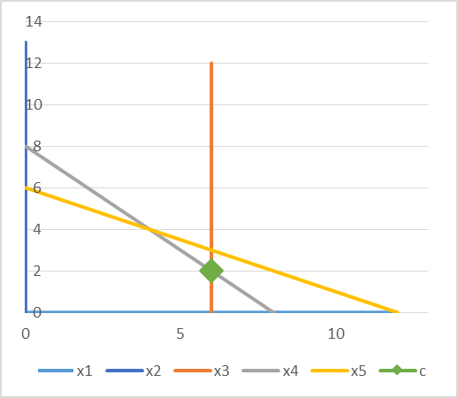
 |  |  |  |  |  |  | x1= | 6
 |  |  |  |  |  |  | x2= | 2
 |  |  |  |  |  |  | x3= | 0
 |  |  |  |  |  |  | x4= | 0
 |  |  |  |  |  |  | x5= | 2

 | Buscamos ceros adicionales (Soluciones alternativas) para C1' = C1 + ΔC1:

 | C1' = | 4 + ΔC1

 | Z1-C1 = 0 |  | Z1-C1 = | (4 + ΔC1)-0-0-(4 + ΔC1) = 0
 | Z2-C2 = 0 |  | Z2-C2 = | 3-3 = 0
 | Z3-C3 = 0 |  | Z3-C3 = | (4 + ΔC1)- 3 - 0 - 0 = 0 |  |  | ΔC1 = -1 |  | C1' = 3 | Solucion alternativa.

 | Reemplazando C1' = 3 en la tabla Optima del Primal:

 |  |  | Cj | 3 | 3 | 0 | 0 | 0 | b/a
 | Ck | Xk | Bx | A1 | A2 | A3 | A4 | A5
 | 3 | X1 | 6 | 1 | 0 | 1 | 0 | 0 | 6
 | 3 | X2 | 2 | 0 | 1 | -1 | 1 | 0 | -2
 | 0 | X5 | 2 | 0 | 0 | 1 | -2 | 1 | 2
 | Z = | 24 |  | 0 | 0 | 0 | 3 | 0 | Zj-Cj
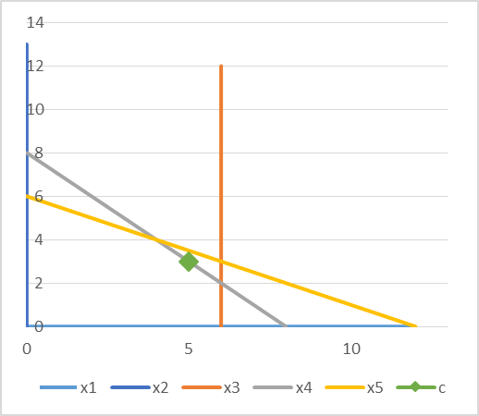
 |  |  |  |  |  |  | C1 > | 3
 |  |  |  |  |  |  | x1= | 6
 |  |  |  |  |  |  | x2= | 2
 |  |  |  |  |  |  | x3= | 0
 |  |  |  |  |  |  | x4= | 0
 |  |  |  |  |  |  | x5= | 2

 |  |  | Cj | 3 | 3 | 0 | 0 | 0 | b/a
 | Ck | Xk | Bx | A1 | A2 | A3 | A4 | A5
 | 3 | X1 | 4 | 1 | 0 | 0 | 2 | -1
 | 3 | X2 | 4 | 0 | 1 | 0 | -1 | 1
 | 0 | X3 | 2 | 0 | 0 | 1 | -2 | 1
 | Z = | 24 |  | 0 | 0 | 0 | 3 | 0 | Zj-Cj
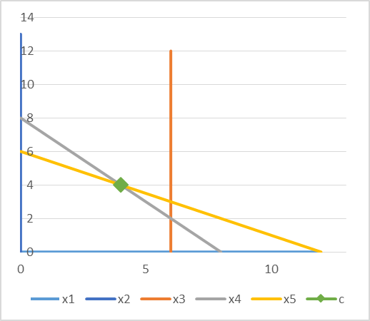

 |  |  |  |  |  |  | C1 <= | 3
 |  |  |  |  |  |  | x1= | 4
 |  |  |  |  |  |  | x2= | 4
 |  |  |  |  |  |  | x3= | 2
 |  |  |  |  |  |  | x4= | 0
 |  |  |  |  |  |  | x5= | 0

 | Buscamos ceros adicionales (Soluciones alternativas) para las variabes que no estan en la base:

 | Z4-C4 = 0 |  | Z4-C4 = | C1'*2 - 3 -0 = 0 |  | C1' = 3/2 = 1,5 |  | Solucion Alternativa
 | Z5-C5 = 0 |  | Z5-C5 = | C1' * (-1) +3+0 = 0 |  | C1' =3 | Esta solucion ya se uso

 | Reemplazando C1' = 1,5:

 |  |  | Cj | 1.5 | 3 | 0 | 0 | 0 | b/a
 | Ck | Xk | Bx | A1 | A2 | A3 | A4 | A5
 | 1.5 | X1 | 4 | 1 | 0 | 0 | 2 | -1 | 2 | Sale de base X1 por lo tanto se produciran 0 unidades de X1 para c1'<=1.5
 | 3 | X2 | 4 | 0 | 1 | 0 | -1 | 1 | -4
 | 0 | X3 | 2 | 0 | 0 | 1 | -2 | 1 | -1
 | Z = | 18 |  | 0 | 0 | 0 | 0 | 1.5 | Zj-Cj

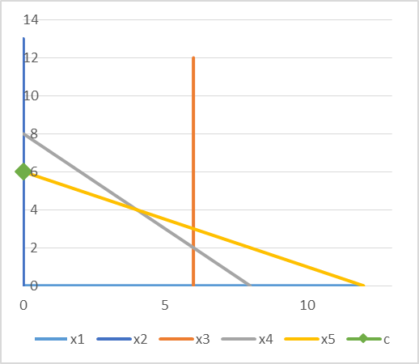
 |  |  |  |  |  |  | C1 <= | 1.5
 |  |  |  |  |  |  | x1= | 0

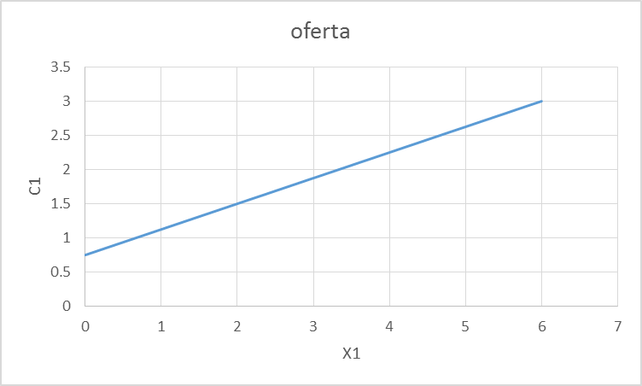
 | Resumiendo:

 |  | C1 > 3 |  | X1 = 6
 |  | 3 = >C1 > 1.5 |  | X1 = 4
 |  | C1 < = 1.5 |  | X1 = 0

 | Varicacion de B |  |  |  | En el Dual |  | Curva de Demanda

